Riskbedömningsmodell
Definition | Sannolikhet |  | Definition | Konsekvens |  | Konsekvens |  | Konsekvens
 | Dimention | Nivå |  | Arbetsmiljö | Nivå | Säkerhet | Nivå | Miljö | Nivå
Nästan Säkert | Händelsen förväntas inträffa under nästan alla förhållanden • Händelsen inträffar, vi vet att det kommer att hända • Händelsen kan inträffa när som helst | 4 | Mycket allvarlig | • Olycka som resulterar i dödsfall •Mycket allvarlig personskada med bestående negativ påverkan på hälsa och arbetsförmåga • Långvarig sjukskrivning (> 3 månader) | 4 | • Omfattande förstörelse/skador på byggnader, lokaler och laboratorier • Verksamhetskritiska IT-system utslagna eller oanvändbara • Stora finansiella förluster* - mer än 7,5% av omsättningen • Förlust eller spridning av information som medför mycket allvarliga konsekvenser för verksamheten | 4 | •Långvarig eller permanent mycket allvarlig påverkan på ekologiskt viktiga delar av den yttre miljön | 4
Troligt | Händelsen kommer troligen att inträffa under de flesta förhållanden • Typen av händelser är allmänt kända att inträffa • Kan förväntas inträffa åtminstone en gång under den kommande 12-månadersperioden | 3 | Allvarlig | •Betydande/allvarlig personskada med risk för bestående negativ påverkan på hälsa och arbetsförmåga • Personskada som leder till en längre sjukskrivning (>7 dagar - < 3 månader) | 3 | • Skador på byggnader, lokaler och laboratorier leder till att de inte kan brukas på önskvärt sätt • Driftstörningar i verksamhetskritiska IT-system • Finansiella förluster* mellan 1% och 7,5% av omsättningen • Förlust eller spridning av information som medför allvarliga konsekvenser för verksamheten | 3 | • Medium eller långvarig allvarlig påverkan på en betydande del av den yttre miljön (<3 års återhämtningstid) | 3 | 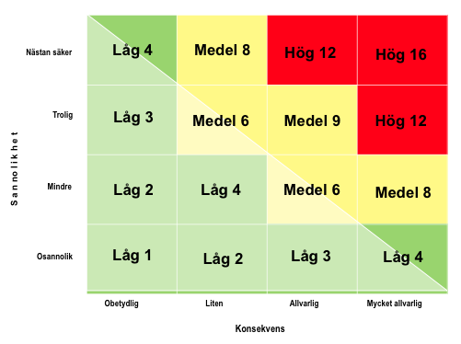
Mindre sannolikt | Händelsen skulle kunna inträffa vid enstaka tillfällen • Det finns flera kända fall av händelsen • Kan inträffa under de kommande 3-5 åren | 2 | Liten | •Mindre personskada som kräver Första Hjälpen-behandling eller annan medicinsk behandling. •Personskada som resulterar i en kortvarig påverkan på hälsa och arbetsförmåga •Personskada som leder till sjukskrivning i högt 7 dagar | 2 | • Enstaka byggnader eller laboratorier är temporärt inte tillgängliga • Verksamhetskritiska IT-system kräver underhåll/utbyte • Mindre finansiella förluste* – 0,1 % till 1 % av omsättningen • Förlust eller spridning av information som endast medför en liten konsekvenser för verksamheten | 2 | • Kortvarig allvarlig påverkan på den yttre miljön | 2
Osannolikt | Händelsen skulle endast kunna inträffa under exceptionella förhållanden • Händelsen har aldrig inträffat förr eller det finns endast enstaka kända fall av händelsen • Bedöms inte inträffa under överskådlig framtid | 1 | Obetydlig | • Ringa personskador som inte kräver Första Hjälpen-insatser mindre tillfällig påverkan på hälsa och arbetsförmåga • Ringa personskador med mindre tillfällig påverkan på hälsa och arbetsförmåga • Tillbud utan personskador | 1 | • Enstaka byggnader och laboratorier kräver åtgärder • Verksamhetskritiska IT-system utsätts för normala driftstörningar eller underhåll • Små finansiella förluster* < 0,1 % av omsättningen • Förlust eller spridning av information som medför obetydliga konsekvenser för verksamheten | 1 | •Incidenter eller tillbud med ingen eller ytterst begränsad påverkan på den yttre miljön | 1

